入力方法
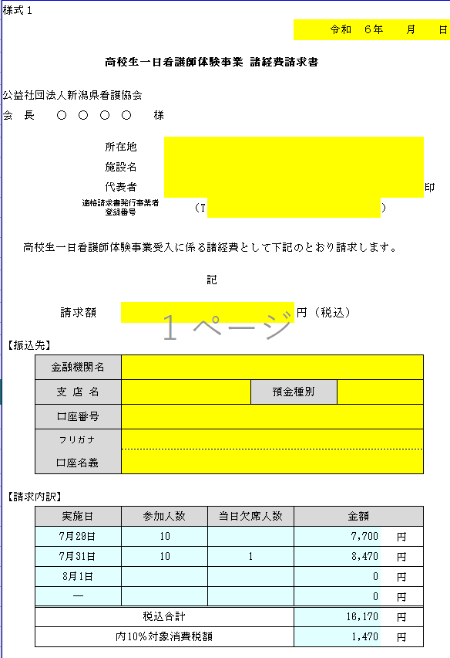
高校生一日看護師体験 諸経費の請求について(入力見本)

【実績入力シート】への入力について
※入力箇所はすべて黄色の塗りつぶし部分です

（１）Excelファイル『R6年度看護師体験請求書・実施報告書(実績入力シート)』の中の「受入病院
リスト」シートで自施設の施設№を確認してください。（看護協会の施設番号です）

（２）同ファイルの「実績入力シート」（タブが赤いシート）で作業をします。

（３）施設№欄（セル番地B2）に、①で確認した自施設の施設番号を半角数字で入力してください。
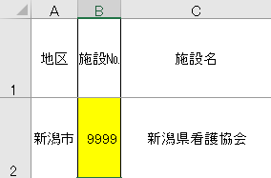

施設№欄に施設番号を入力すると、地区、施設名、実施日１、実施日２、３、４（ある場合）、
及び、各シートの病院名が反映されます。

（４）当日の参加者数、男子再掲（参加者のうち男子の人数）、当日欠席者の人数を入力してください。

実施日２、実施日３、実施日４もある場合は同様に入力してください。

（５）【受入担当者】の欄に役職、担当者名を入力してください。
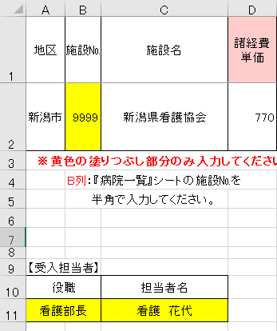

（６）欠席者がいた場合、【欠席名】の欄に欠席者名、欠席理由を入力してください。
欠席連絡はリストから
選択してください
同ファイルの「高校リスト」シートで高校№（高校のコード番号）を確認し入力すると学校名が反映します

これで実績入力シートへの入力は終わりです

【実績報告書１、２の入力について】
（１）実施報告書１については、実績入力シートに入力した情報が反映されます。
間違いがないかご確認ください。

（２）実績報告書２については、直接「実績報告書2枚目」のシートに「日程・時間」と「実施内容」
を入力してください。

【請求書の入力について】
※入力箇所はすべて黄色の塗りつぶし部分です

（１）請求内訳の実施日、参加人数、当日欠席人数、振込金額は実績入力シートに入力した情報が
反映されます。（水色のセル） 間違いがないかご確認ください。

（２）代表者氏名の欄は病院（法人）の代表者を入力してください。

（３）請求額は請求内訳の合計欄の金額が反映されます。間違いがないかご確認ください。

（４）請求書を印刷し、押印のうえ、看護協会へ送付してください。

